Титул
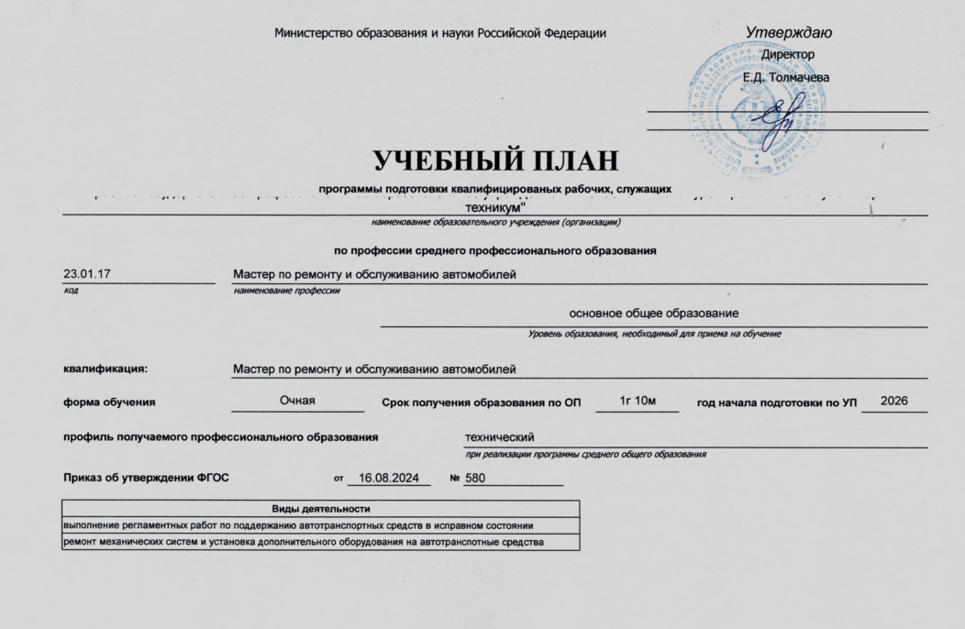
 | Министерство образования и науки Российской Федерации |  |  |  |  |  |  | Утверждаю
 |  |  |  |  |  |  |  | Директор

 |  |  |  |  |  |  |  | Е.Д. Толмачева

УЧЕБНЫЙ ПЛАН
программы подготовки квалифицированых рабочих, служащих
Краевое государтсвенное профессиональное образовательное учреждение "Николаевский-на-Амуре" промышленно-гуманитарный техникум"
наименование образовательного учреждения (организации)
по профессии среднего профессионального образования
23.01.17 | Мастер по ремонту и обслуживанию автомобилей
код | наименование профессии
 |  |  |  | основное общее образование
 |  |  |  | Уровень образования, необходимый для приема на обучение

квалификация: | Мастер по ремонту и обслуживанию автомобилей

форма обучения | Очная |  |  | Срок получения образования по ОП |  |  | 1г 10м |  | год начала подготовки по УП | 2026

профиль получаемого профессионального образования |  |  |  |  |  | технический
 |  |  |  |  |  | при реализации программы среднего общего образования

Приказ об утверждении ФГОС |  | от | 16.08.2024 |  | № | 580

Виды деятельности
выполнение регламентных работ по поддержанию автотранспортных средств в исправном состоянии
ремонт механических систем и установка дополнительного оборудования на автотранспотные средства

